QA2
单元格5内的文本

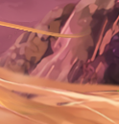
形状1

 |  |  |  | 单元格1内的文本 | 单元格2内的文本 | 单元格3内的文本
 |  |  |  | 单元格4内的文本
 |  |  |  |  |  |  | 否

1 | 2 | 3 | 4
1
2
3
4

